Module 3
Outil de suivi de la consommation : Module 3—Sources d’administration d’oxygène

Instructions: Sélectionnez oui ou non dans les listes déroulantes pour indiquer les types de sources d’oxygène utilisés dans cet établissement de santé et leur nombre (si nécessaire). Remplissez les modules suivants comme indiqué.

Remarque : Ceci est particulièrement important si ce formulaire est recueilli par une personne extérieure à l’établissement de santé afin d’agréger les données de plusieurs établissements.

 |  |  |  |  | Modules à remplir si vous avez sélectionné oui pour ce type d’appareil
 | Indicateur |  | a.Ce type d’appareil est-il utilisé dans cet établissement de santé ? | b. Nombre total de bouteilles ou de concentrateurs fonctionnels actuellement utilisés dans l’ensemble des services
 |  |  | (Sélectionnez dans la liste déroulante) | (Saisissez le nombre)
3.1 | Bouteilles d’oxygène (au lit du patient) |  |  |  | Module 4 | Oui | Non
3.2 | Rampe de collecte de bouteilles d'oxygène | 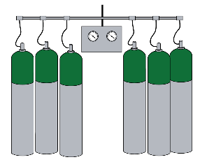 |  | N/A | Module 4
3.3 | Concentrateur d’oxygène |  |  |  | Module 5
3.4 | Centrale de production d’oxygène de type PSA ( Pressure Swing Adsorption) |  |  | N/A | Module 6
3.5 | Réservoir d’oxygène liquide |  |  | N/A | Module 7

